Metodologia Análisis
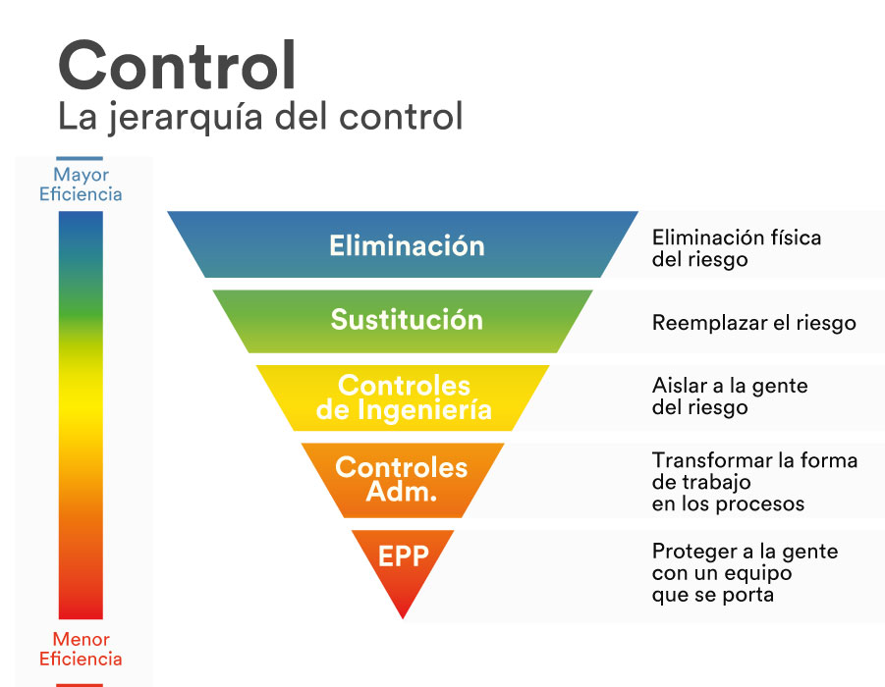
#1 | Descripción del nivel de daño
Categoría de daño | Daño leve | Daño Moderado | Daño extremo
Salud | Molestias e irritación (ejemplo: dolor de cabeza), enfermedad temporal que produce malestar.(ejemplo : Diarrea | Enfermedades que causan incapacidad temperar. Ejemplo perdida parcial de la audición, dermatitis, asma, desordenes de las extremidades superiores. | Enfermedades agudas o crónicas, que generen incapacidad permanente parcial, invalidez o muerte.
Seguridad | Lesiones superficiales, heridas de poca fundida, contusiones, irritaciones del ojo por material particulado. | Laceraciones, heridas profundas, quemaduras de primer grado, conmoción cerebral, esguinces graves, fracturas de huesos cortos. | lesiones que generen amputaciones, fracturas de huesos largos, trauma cráneo encefálico, quemadura de segundo y tercer grado, alteraciones severas de mano, de columna vertebral con compromiso de la medula espinal, oculares que comprometen en el campo visual, disminuyan la capacidad auditiva.

# 2 | Determinación del nivel de deficiencia
Nivel de deficiencia | Valor de ND | Significado
Muy Alto (MA) | 10 | La eficacia del conjunto de medidas preventivas existentes respecto al riesgo es nula o no existe.
Alto (A) | 6 | La eficacia del conjunto de medidas preventivas existentes es baja. (Sólo uso de Señalización y/o Equipos de Protección Personal)
Medio(M) | 2 | La eficacia del conjunto de medidas preventivas existentes es moderada. (Implementación de sustitución, controles de ingeniería y/o administrativos)
Bajo (B) | 0 | La eficacia del conjunto de medidas preventivas existentes es alta. (Implementación de controles de eliminación)

#3 | Determinación de nivel de exposición
Nivel de exposición | Valor de NE | Significado
Continua (EC) | 4 | La situación de exposición se presenta sin interrupción o varias veces con tiempo prolongado durante la jornada laboral. Con una duración mayo o igual a 6 horas por 5 días o más.
Fuente (EF) | 3 | La situación de exposición se presenta varias veces durante la jornada laboral por tiempos cortos. Con una duración desde 2 hasta 6 horas (6 horas > X > 2 horas)
Ocasional (EO) | 2 | La situación se presenta alguna vez durante la jornada laboral y por un periodo de tiempo corto. Con una duración hasta 2 horas o menos, por lo menos una vez a la semana.
Esporádica(EE) | 1 | La situación de exposición se presenten de manera eventual. No rutinario.

#4 | Significado del nivel de probabilidad
Nivel de probabilidad | Valor de NP | Significado
Muy Alto (MA) | Entre 40 Y 24 | Situación con exposición continua, o muy deficiente con exposición frecuente. Normalmente la materialización del riesgo ocurre con frecuencia.
Alto (a) | Entre 20 y 10 | Situación deficiente con exposición frecuente u ocasional, o bien situación muy deficiente con exposición ocasional o esporádica la materialización del riesgo es posible que suceda varia veces en la vida laboral.
Medio (M) | Entre 8 y 6 | Situación deficiente con exposición esporádica o bien situación mejorable con exposición continuada o frecuente. Es posible que suceda el daño alguna vez.
Bajo (B) | Entre 4 y 2 | Situación mejorable con exposición ocasional o esporádica, o situación sin animalia destacable con cualquier nivel de exposición noes esperable que se materialice en riesgo, aunque puede ser concebible.

#5 | Determinación de nivel de consecuencias
Nivel de consecuencias | NC | Significado
 |  | Daños personales
Mortal o catastrófico (M) | 100 | Muerte (s)
Muy grave (MG) | 60 | Lesiones o enfermedades graves irreparable(incapacidad permanente o parcia o invalidez)
Grave (G) | 25 | Lesiones o enfermedades con incapacidad laboral temporal (lLT)
leve (L) | 10 | Lesiones o enfermedades que no requieren incapacidad.

#6 | Nivel de probabilidad (NP
Nivel de riesgo y de intervención. NR=NP x NC |  | Nivel de probabilidad
 |  | 40-20 | 20-10 | 8-6 | 4-2
Nivel de consecuencias (N) | 100 | I 4000-2400 | I 2000-1000 | I 800-600 | II 400_200
 | 60 | I 2400-1440 | I 1200-600 | II 200-150 | III 240 III 120
 | 25 | I 1000-600 | II 500-250 | II 200-250 | III
 |  |  | III 100 |  | IV 20

#7 | Significado del nivel de riesgo
Nivel de riesgo | valor de NR | Significado.
I | 4000-600 | Situación critica. Suspender actividades hasta que el riesgo este bajo control. Intervención urgente.
II | 500-150 | Corregir y adoptar medidas de control de inmediato.
III | 120-40 | Mejorar seria posible. Seria conveniente justificar la intervención y sus rentabilidad.
IV | 20 | Mantener las medidas de contra existentes, pero se debería considerar soluciones o mejoras y se deben hacer comprobaciones periódicas para asegurar que el riesgo es aceptable.

#8 | Aceptabilidad del riesgo
Nivel de riesgo | Significado explicación
I | No aceptable. | Situación critica corrección urgente
II | No aceptable o Aceptable con control especifico | Corregir y adoptar medidas de control
III | Aceptable | Mejorar el control existente.
IV | Aceptable | No intervenir, salvo que un análisis mas preciso lo justifique

